CENTRAL & 11 SUR 27-Nov-23
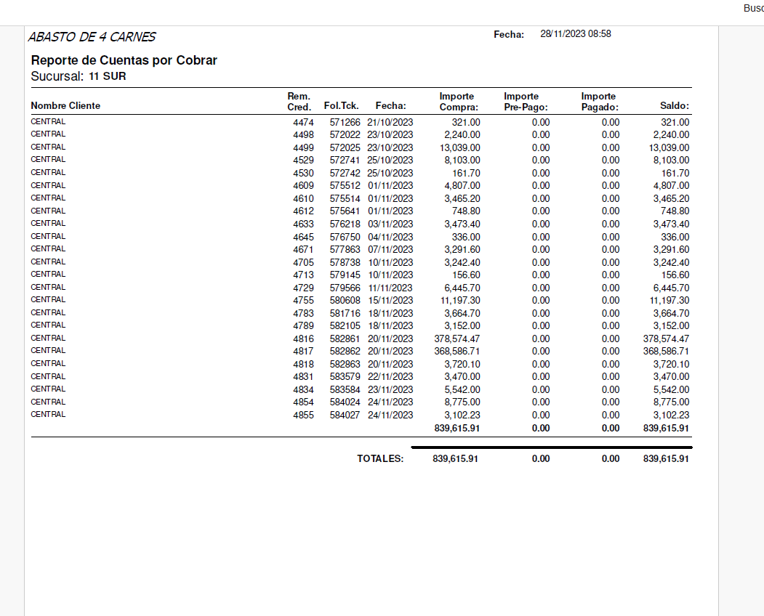
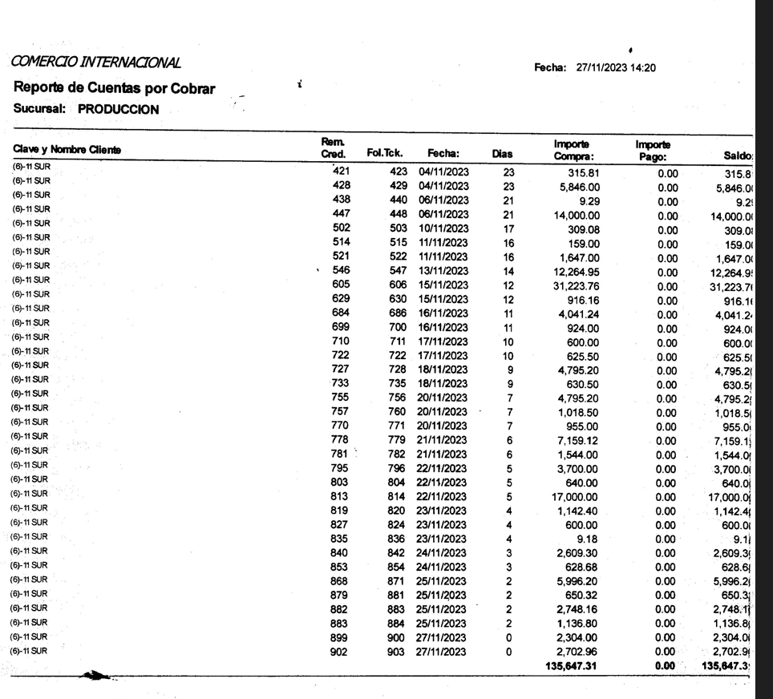

NOTAS DEBE CENTRAL 11 SUR | $839,615.91
NOTAS 11 SUR A PRODUCCION | -$135,647.31
 | $-
POR PAGAR CENTRAL A ABASTOS DE 4 CARNES 11 SUR | $703,968.60

